GUIA
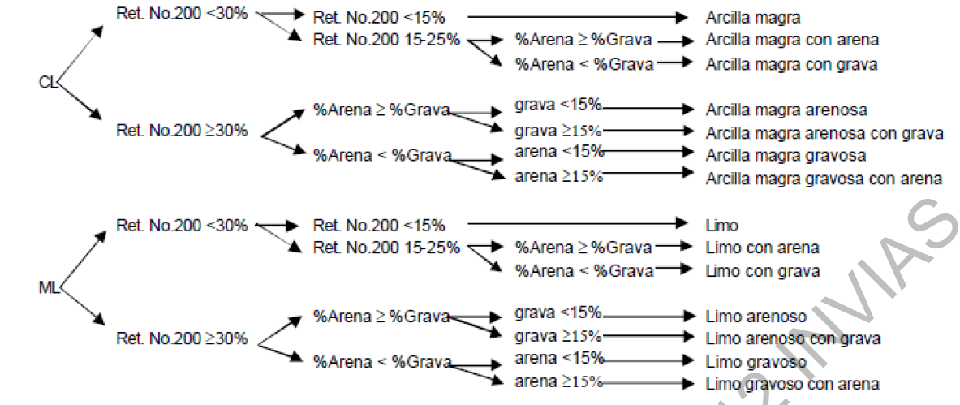

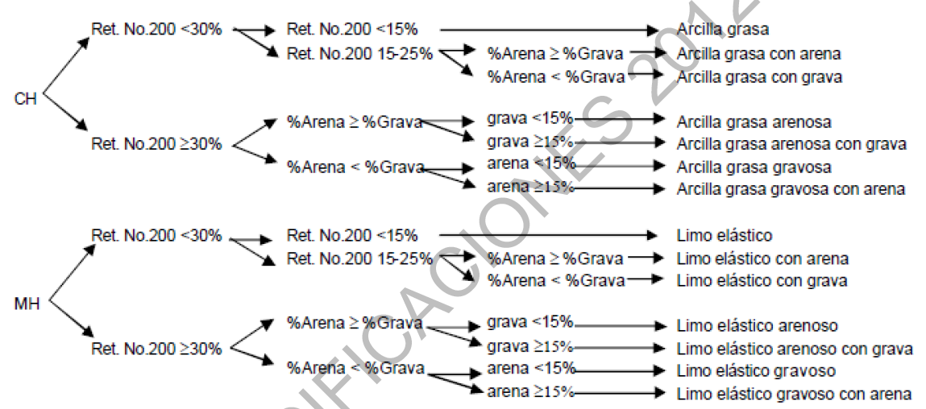
 |  |  |  | INFORME DE RESULTADOS |  |  |  |  |  | Código:GDA-FLC-001 |  |  |  |  |  | INFORME DE RESULTADOS |  |  |  |  | Código: GDA-FLC-001A
 |  |  |  | DETERMINACIÓN DE LOS TAMAÑOS DE LAS PARTÍCULAS DE LOS SUELOS Norma Ref. INV. E-123-13 |  |  |  |  |  | Versión :03 |  |  |  |  |  | DETERMINACIÓN DEL LÍMITE LIQUIDO DE LOS SUELOS; LÍMITE PLÁSTICO E ÍNDICE DE PLASTICIDAD DE LOS SUELOS INV. E-125-13 / INV. E-126-13 |  |  |  |  | Versión :01
 |  |  |  |  |  |  |  |  |  |  | Página: 1 de 1 |  |  |  |  |  |  |  |  |  |  | Página: 1 de 1 |  |  |  |  | tipo de perforación
 |  |  |  |  |  |  |  |  |  | Fecha: 07-07-2024 |  |  |  |  |  |  |  |  |  |  | Fecha: 23-11-2023

 | CLIENTE: |  |  |  |  |  |  | FECHA DE RECEPCIÓN: |  |  |  |  | CLIENTE: |  | 0 |  |  |  | FECHA DE RECEPCIÓN: | 0 |  |  |  |  |  |  | SONDEO |  |  |  |  |  |  |  |  |  |  |  |  |  |  |  |  | 0
 | PROYECTO: |  |  |  |  |  |  | FECHA DE EJECUCIÓN: |  |  |  |  | PROYECTO: |  | 0 |  |  |  | FECHA DE EJECUCIÓN: | 0 |  |  |  |  |  |  | APIQUE |  |  |  |  |  |  |  |  |  |  |  |  |  | PESO SECO |  |  | 0.00
 | CORREO ELECTRÓNICO: |  |  |  |  |  |  | FECHA DE EMISIÓN: |  |  |  |  | CORREO ELECTRÓNICO: |  | 0 |  |  |  | FECHA DE EMISIÓN: | 0 |  |  |  | 14.43 |  |  | TRINCHERA |  |  |  |  |  |  |  |  |  |  |  |  |  | PESO PLATON |  |  | 0.00
 | LOCALIZACIÓN: |  |  |  |  |  |  | ORDEN INTERNA: | GDA |  |  |  | LOCALIZACIÓN: |  | 0 |  |  |  | ORDEN INTERNA: | GDA |  | - |  |  |  |  | NQ
 | MUESTRA TOMADA POR: |  |  |  |  |  |  | INFORME ID No: | -- |  |  |  | MUESTRA TOMADA POR: |  | 0 |  |  |  | INFORME ID No: | -- |  |  |  |  |  |  | N/A |  |  |  |  |  |  |  |  |  |  |  |  | Masa total seca despues del lavavo |  | #VALUE!

 | PERFORACIÓN: |  | SONDEO |  |  | MUESTRA No. : |  | PROFUNDIDAD: |  | - |  |  | PERFORACIÓN: |  | SONDEO | 0 | MUESTRA No. : | 0 | PROFUNDIDAD: | 0.00 m | - | 0.00 m
 | DESCRIPCIÓN VISUAL: |  |  |  |  |  |  |  |  |  |  |  | DESCRIPCIÓN VISUAL: |  | 0

76.200 | 0.00
63.500 | 0.00
50.800 | 0.00
38.100 | 0.00
25.400 | 0.00
19.050 | 0.00
12.700 | 0.00
9.520 | 0.00
4.760 | 0.00
2.000 | 0.00
0.841 | 0.00
0.420 | 0.00
0.250 | 0.00
0.149 | 0.00
0.075 | 0.00
 |  |  |  |  |  |  |  |  |  |  |  |  |  |  |  |  |  |  |  |  |  |  |  |  |  |  |  |  |  |  |  |  |  |  |  |  |  |  |  |  |  |  | GRAMOS REDUCUDOS |  | 320
 |  | GRANULOMETRÍA |  |  |  |  |  |  |  |  |  | LIMITES DE ATTERBERG
 |  | Masa inicial seca (g) |  | Masa después de lavado sobre tamiz No. 200 (g) |  |  |  |  |  |  |  |  |  | MÉTODO DEL ENSAYO MÉTODO A: MULTIPUNTO |  |  | MÉTODO B: UN SOLO PUNTO |  | MÉTODO DE ENSAYO MANUAL APARATO DE ENROLLAMIENTO |  |  |  |  |  |  |  |  |  |  |  |  |  |  |  |  |  |  |  |  |  |  | 10 |  |  |  |  | 0
 |  |  |  |  |  |  |  |  |  |  |  |  |  | LÍMITE LÍQUIDO |  |  |  |  | LÍMITE PLÁSTICO |  |  |  |  |  | CONSISTENCIA |  | FIRME |  |  |  |  |  |  |  |  |  |  |  |  |  |  | 20 |  |  |  |  | 0
 |  | TAMIZ (in.) | TAMIZ (mm) | W ret. | % ret. | % Pasa. |  |  |  |  |  |  |  | No. De Golpes |  |  |  |  |  |  |  |  |  |  | COMPACIDAD |  | MEDIO |  |  |  |  |  |  |  |  |  |  |  |  |  |  | 40 |  |  |  |  | 0
 | GRAVA GRUESA | 3" | 76.200 |  |  |  |  |  |  |  |  |  |  | Recipiente No. |  |  |  |  | Recipiente No. |  |  |  |  |  |  |  |  |  |  |  |  |  |  |  |  |  |  |  |  |  |  | 60 |  |  |  |  | 0
 |  | 2 1/2" | 63.500 |  |  |  |  |  |  |  |  |  |  | Masa suelo húmedo (g) |  |  |  |  | Masa suelo húmedo (g) |  |  |  |  |  |  |  |  |  |  |  |  |  |  |  |  |  |  |  |  |  |  | 100 |  |  |  |  | 0
 |  | 2" | 50.800 |  |  |  |  |  |  |  |  |  |  | Masa suelo seco (g) |  |  |  |  | Masa suelo seco (g) |  |  |  |  | CORRECCIÓN UN SOLO PUNTO |  | #VALUE! |  |  |  |  |  |  |  |  |  |  |  |  |  |  |  | 200 |  |  |  |  | 0
 |  | 1 1/2" | 38.100 |  |  |  |  |  |  |  |  |  |  | Masa recipiente (g) |  |  |  |  | Masa recipiente (g)
 |  | 1" | 25.400 |  |  |  |  |  |  |  |  |  |  | Masa seca (g) |  |  |  |  | Masa seca (g)
 | GRAVA FINA | 3/4" | 19.050 |  |  |  |  |  |  |  |  |  |  | HUMEDAD (%) |  |  |  |  | HUMEDAD (%) |  |  |  | #VALUE! |  |  |  |  |  |  |  |  |  |  |  |  |  |  |  |  |  | calculo humedad |  |  | Correccion por humedad
LÍMITE LÍQUIDO
 | 0.00
 | 0.00
 | 0.00
CARTA DE PLASTICIDAD
 |  | 1/2" | 12.700 |  |  |  |  |  |  |  |  |  |  |  |  |  |  |  |  |  |  |  | #VALUE! | HUMEDAD NATURAL |  |  |  | LÍNEA 50 |  | LÍNEA A |  | LÍNEA U |  |  |  |  |  |  |  |  | Pesohumedo |  |  | Peso platon
 |  | 3/8" | 9.520 |  |  |  |  |  |  |  |  |  |  |  |  |  |  |  |  |  |  |  | #VALUE! |  |  |  |  | X | Y | X | Y | X | Y |  |  |  |  |  |  |  | peso seco |  |  | Peso humedo+plat
 |  | No. 4 | 4.760 |  |  |  |  |  |  |  |  |  |  |  |  |  |  |  |  |  |  |  |  | Wn (%) |  |  |  |  |  |  |  |  |  |  |  |  |  |  |  |  | peso platon |  |  | peso seco | 0.0 | Aca de divide por el 1,la humedad
 | A. G. | No. 10 | 2.000 |  |  |  |  |  |  |  |  |  |  |  |  |  |  |  |  |  |  |  |  |  |  |  |  | 50 | 0 | 24.101 | 2.99373 | 16.89 | 8.001 | 3 | 10 | 10 | 3 | 10 | 8 |  | Humedad | #DIV/0! | #DIV/0! | peso seco + platon | 0.0
 |  | No. 20 | 0.841 |  |  |  |  |  |  |  |  |  |  |  |  |  |  |  |  |  |  |  |  |  |  |  |  | 50 | 10 | 30 | 7.3 | 20 | 10.8 | 4 | 10 | 12 | 3 | 15 | 8
 | A. M. | No. 40 | 0.420 |  |  |  |  |  |  |  |  |  |  |  |  |  |  |  |  |  |  |  |  |  |  |  |  | 50 | 20 | 40 | 14.6 | 30 | 19.8 | 5 | 10 | 14 | 3 | 20 | 8
 |  | No. 60 | 0.250 |  |  |  |  |  |  |  |  |  |  |  |  |  |  |  |  |  |  |  |  |  |  |  |  | 50 | 30 | 50 | 21.9 | 50 | 37.8 | 6 | 10 | 16 | 3 | 25 | 8
 | A. FINA | No. 100 | 0.149 |  |  |  |  |  |  |  |  |  |  |  |  |  |  |  |  |  |  |  |  |  |  |  |  | 50 | 40 | 60 | 29.2 | 60 | 46.8 | 7 | 10 | 20 | 3 | 30 | 8
 |  | No. 200 | 0.075 |  |  |  |  |  |  |  |  |  |  |  |  |  |  |  |  |  |  |  |  |  |  |  |  | 50 | 50 | 70 | 36.5 | 70 | 55.8 | 8 | 10 | 24.101 | 3 | 31 | 8
 | FONDO |  |  |  |  |  |  |  |  |  |  |  |  |  |  |  |  |  |  |  |  |  |  | --- |  |  |  | 50 | 60 | 80 | 43.8 | 80 | 64.8
 |  |  |  |  |  |  |  |  |  |  |  |  |  |  |  |  |  |  |  |  |  |  |  |  |  | #VALUE! |  | 50 | 70 | 90 | 51.1 | 90 | 73.8
 |  |  |  |  |  |  |  |  |  |  |  |  | RESULTADOS |  |  |  |  |  |  |  |  |  |  |  |  |  |  | 50 | 80 | 100 | 58.4 | 100 | 82.8 | 24.1012 | 2.993876
 |  | RESULTADOS GRADACIÓN |  |  |  |  | APROBÓ |  | REVISÓ |  |  |  |  |  |  |  |  |  | APROBÓ | REVISÓ |  |  |  |  |  |  |  | 50 | 90 |  |  |  |  | 31 | 8.03
 |  |  |  | D10 = | - |  |  |  |  |  |  |  |  |  |  |  |  |  |  |  |  |  |  |  |  |  |  | 50 | 100
 |  | % GRAVA | --- | D30 = | - |  |  |  |  |  |  |  | LÍMITE LÍQUIDO (%) |  | #VALUE! | CLASIFICACIÓN U.S.C.S. |  | -
 |  | % ARENA | --- | D60 = | - |  |  |  |  |  |  |  | LÍMITE PLÁSTICO (%) |  | #VALUE! | CLASIFICACIÓN AASHTO |  | - |  |  |  |  |  | AASHTO | #VALUE!
 |  | % FINOS | --- | Cu = | --- |  |  |  |  |  |  |  | ÍNDICE DE PLASTICIDAD (%) |  | #VALUE! |  |  |  |  |  |  |  |  | GRUPO ÍNDICE | #VALUE!
 |  |  |  | Cc = | --- |  | Ing. SERGIO DURAN NÚÑEZ |  | MIGUEL BARÓN |  |  |  |  |  |  |  |  |  | Ing. SERGIO DURAN NÚÑEZ | MIGUEL BARÓN |  |  |  | SI | #VALUE! | #VALUE!
 | OBSERVACIONES: |  |  |  |  |  | Director Técnico |  | Jefe laboratorio |  |  |  | OBSERVACIONES: |  |  |  |  |  | Director Técnico | Jefe laboratorio

 | DESCARGO DE RESPONSABILIDADES GEODELTA INGENIERÍA S.A.S. |  |  |  |  |  |  |  |  |  |  | DESCARGO DE RESPONSABILIDADES GEODELTA INGENIERÍA S.A.S.
 | El presente ensayo no podrá ser reproducido ni parcial ni totalmente sin previa autorización escrita del laboratorio que lo emite. Los resultados de este ensayo solo son aplicables a las muestras ensayadas. Este informe es valido únicamente si presenta firma de quien Reviso y/o Aprobó. El laboratorio es responsable de toda la información suministrada en es presente informe, excepto cuando la información es suministrada por el cliente. El laboratorio no es responsable por la información suministrada por el cliente, misma que puede afectar la validez de los resultados. (DATOS SUMINISTRADOS POR EL CLIENTE: PROCEDENCIA, PROFUNDIDAD, NUMERO DE PERFORACIÓN Y FECHA DE TOMA) |  |  |  |  |  |  |  |  |  |  | El presente ensayo no podrá ser reproducido ni parcial ni totalmente sin previa autorización escrita del laboratorio que lo emite. Los resultados de este ensayo solo son aplicables a las muestras ensayadas. Este informe es valido únicamente si presenta firma de quien Reviso y/o Aprobó. El laboratorio es responsable de toda la información suministrada en es presente informe, excepto cuando la información es suministrada por el cliente. El laboratorio no es responsable por la información suministrada por el cliente, misma que puede afectar la validez de los resultados. (DATOS SUMINISTRADOS POR EL CLIENTE: PROCEDENCIA, PROFUNDIDAD, NUMERO DE PERFORACIÓN Y FECHA DE TOMA)

--------------------FIN DEL INFORME-------------------- |  |  |  |  |  |  |  |  |  |  |  | --------------------FIN DEL INFORME--------------------

D60 = 0,177mm
 | 3 | PONER LA CANTIDAD DE LAS MUESTRAS QUE VIENEN DEL SONDEO |  |  |  |  | CANTIDAD DE MODIFICACIONES
 |  |  |  |  |  |  |  |  |  |  |  |  |  | NO LÍQUIDO
 |  | GRAVAS |  | D10 | 0.075 |  | #VALUE!
 |  | Cu >4 |  | #VALUE! | 0.00 | #N/A
D30 = 0,177mm
 |  | Cc 1-3 |  |  | 0.08 | #VALUE!
D10 = 0,177mm
 |  | ARENA |  | D30 | 0.075 |  | #VALUE!
 |  | Cu >6 |  | #VALUE! | 0.00 | #N/A
 |  | Cc 1-3 |  |  | 0.08 | #VALUE!
 |  |  |  | D60 | 0.075 |  | #VALUE!
 |  | Pt : Turba |  | #VALUE! | 0.00 | #N/A
 |  |  |  |  | 0.08 | #VALUE!

